Simplificada
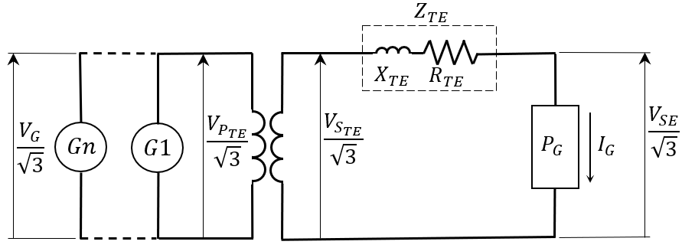
 |  |  |  |  | Informaciones
 |  |  |  |  | 1- El llenado de todos los datos es obligatorio; 2- A falta de información sobre la resistencia nominal del transformador, considere la resistencia del 1%; 3- La impedancia y la resistencia del transformador deben estar referidas a la potencia nominal reportada; 4- La exactitud del resultado depende de la exactitud de los datos de entrada;

DATOS DEL SISTEMA
Datos de Generación, Subestacion y Transformador Elevador | VPTEn | Tensión Nominal Primaria del Transformador (kV) |  |  | DOCUMENTOS DE REFERÊNCIA
 | VSTEn | Tensión Nominal Secundaria del Transformador (kV) |  |  | TE.EL.SA.CA.03 Central Hidroeléctrica - Cálculo de la Tensión de Generación
 | PTEn | Potencia Nominal del Transformador (MVA)
 | Zn | Impedancia Nominal del Transformador (%)
 | Rn | Resitencia Nominal del Transformador (%)
 | k | Tensión de la Derivación Utilizada del Secundario (pu)
 | PG | Potencia Total a Través del Transformador (MVA)
 | FP | Factor de Potencia de la Generacion Total
 | VGn | Tensión Nominal de la Generación (kV)
 | VSE | Tensión em la Subestación Asociada (kV)
 |  |  | VG (kV) | #DIV/0!
 |  |  | VG (%VGn) | #DIV/0!

 |  | #DIV/0!

 |  | #DIV/0!

 |  | 1.5707963268

